Sheet1
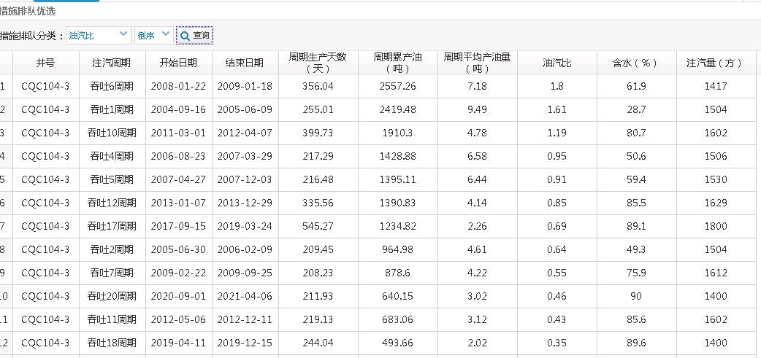
 |  |  |  |  |  |  |  |  | 拉齐后累产油量
井号 | 注气周期 |  | 转周起止时间 |  | 生产天数 |  | 累产油量 |  |  | 平均产量 |  | 油气比 |  | 措施成本 |  | 月度平均操作成本 |  | 效益对比
 | 2021转周 | 前一周期 | 2021转周时间 | 前一周期时间 | 以2021年转周生产天数拉齐 |  | 2021周期累产 | 上一周期累产 |  | 2021周期 | 上一周期 | 2021周期 | 上一周期 | 2021转周成本 | 上一周期措施成本 | 2021周期 | 上一周期 | 2021周期 | 上一周期
CQC104-3 | 21 | 20 | 2021-05-02 2022-04-12 | 2020-09-01 2021-04-06 | 342.74 | 211.93 | 718.08 | 640.15 | 444.01789812 | 2.1 | 3.02 | 0.51 | 0.46 | 125000 | 226236.95 | 107633.03 | 69950.14 | 9.21 | -75.99
CQC104-P42 | 5 | 4 | 2021-01-04 2022-04-12 | 2020-04-27 2020-12-04 | 459.04 | 215.8 | 1479.14 | 835.49 | 695.36077902 | 3.22 | 3.87 | 0.92 | 0.52 | 44000 | 115931.73 | 15037.83 | 152151.12 | 163.45 | 20.58
CQC335-P1 | 5 | 4 | 2021-04-02 2022-04-12 | 2020-01-27 2021-02-06 | 370.81 | 369.44 | 1159.53 | 1336.9 | 1155.2459837 | 3.13 | 3.62 | 0.77 | 0.89 | 295000 | 102929.44 | 没有 | 没有 | 48.48 | 84.63
CQC128-P5 | 7 | 6 | 2021-01-31 2022-04-12 | 2020-05-17 2021-01-03 | 432.75 | 225.46 | 806.63 | 1086.17 | 420.2491041 | 1.86 | 4.82 | 0.47 | 0.64 | 90000 | 没有 | 没有 | 没有 | -35.33 | 78.83
CQC128-X14 | 9 | 8 | 2021-01-03 2022-04-12 | 2020-03-18 2020-12-14 | 461.46 | 267.05 | 698.65 | 1106.86 | 404.31344537 | 1.51 | 4.14 | 0.7 | 1.11 | 35000 | 219144.27 | 910912.23 | 583010.75 | -34.9 | 77.09
CQC335-P7 | 2 | 1 | 2021-08-09 2022-04-12 | 2019-02-18 2021-07-14 | 242.64 | 855.55 | 2121.17 | 5857.39 | 1661.197019 | 8.74 | 6.85 | 1.06 | 2.93 | 50000 | 没有19年数据 | 809400.58 | 27395.24 | 303.87 | 346.39
CQC104-X35 | 17 | 16 | 2021-08-23 2022-04-12 | 2020-08-14 2021-07-28 | 227.73 | 341.8 | 1640.32 | 2424.31 | 1615.2373209 | 7.2 | 7.09 | 0.82 | 1.17 | 没有 | 没有 | 109132.1 | 743805.98 | 348.86 | 116.5
CQC104-X66 | 14 | 13 | 2021-11-02 2022-04-12 | 2019-11-28 2021-10-10 | 141.38 | 678.26 | 1314.45 | 3987.07 | 831.08536048 | 9.3 | 5.88 | 1.1 | 3.51 | 80000 | 没有19年数据 | 400617.1 | 20305 | 109.54 | 417.21
CQC109-P30 | 5 | 4 | 2021-11-13 2022-04-12 | 2018-07-13 2021-10-20 | 144.55 | 1168.5 | 1146.89 | 6162.71 | 762.36177193 | 7.93 | 5.27 | 0.99 | 9.79 | 99000 | 没有18年数据 | 663357.14 | 31893.6 | 103.82 | 130.21
CQC127-P3 | 8 | 7 | 2021-07-30 2022-04-12 | 2020-08-05 2021-07-07 | 249.72 | 331.89 | 1292.39 | 1519.51 | 1143.3066293 | 5.18 | 4.58 | 0.92 | 1.09 | 没有 | 135000 | 117159.64 | 675325.67 | 175.22 | 71.92
CQC335-P8 | 2 | 1 | 2021-07-09 2022-04-12 | 2019-02-04 2021-06-17 | 268.53 | 844.85 | 2068.56 | 6544.7 | 2080.1897272 | 7.7 | 7.75 | 0.9 | 2.75 | 160000 | 没有19年数据 | 805596.9 | 28793.88 | 262.02 | 346.96
CQC702-P1 | 4 | 3 | 2021-08-02 2022-04-12 | 2017-04-11 2021-07-12 | 247.09 | 1535.08 | 949.51 | 8182.41 | 1317.0594933 | 3.84 | 5.33 | 0.68 | 5.81 | 121000 | 没有19年数据 | 481036.65 | 76453.58 | 123.69 | 214.15
CQC128-P25 | 3 | 2 | 2021-05-11 2022-04-12 | 2018-12-14 2021-04-15 | 329.98 | 851.73 | 1908.57 | 4530.27 | 1755.1319017 | 5.78 | 5.32 | 1.91 | 4.53 | 940000 | 没有19年数据 | 1377875.92 | 20305 | 163.9 | 253.56
CQC128-X19 | 15 | 14 | 2021-06-27 2022-04-12 | 2018-05-17 2021-06-02 | 280.57 | 1062.66 | 993.41 | 5045.98 | 1332.2705368 | 3.54 | 4.75 | 0.58 | 2.97 | 267000 | 没有19年数据 | 133532.03 | 20305 | 30.48 | 201.2
CQC335-P19 | 3 | 2 | 2021-07-09 2022-04-12 | 2020-07-26 2021-05-23 | 272.98 | 294.9 | 482.05 | 751.75 | 695.87221092 | 1.77 | 2.55 | 0.32 | 0.5 | 122000 | 102175.56 | 802226.76 | 153862.1 | -38.96 | -12.66
CQC4-10-X424 | 13 | 12 | 2021-06-16 2022-04-12 | 2020-07-16 2021-05-13 | 297.07 | 874.99 | 2.92 | 2.93 | 0.9947714831 | 0.48 | 0.49 | 77.9 | 77.8 | 125000 | 257494.76 | 80115.08 | 1243996.85 | 48.77 | -27.87

